상품제안서
뉴워터북 보틀 350 | 상품코드: S06734

 |  |  |  |  |  |  | 02-713-8555 | www.synergygift.co.kr
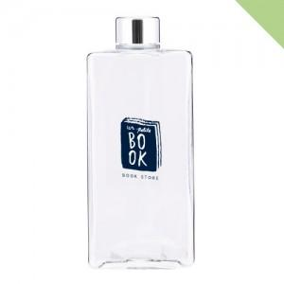

【상세/제작정보】 | <p><span style="background-color: rgb(255, 255, 255); font-family: dotum; font-size: 13px;">* 에코젠 -&gt; 페트로 소재가 변경되었습니다</span></p><p><span style="background-color: rgb(255, 255, 255); font-family: dotum; font-size: 13px;">&nbsp;(내열온도는 동일합니다)</span>&nbsp;</p>

【인쇄/포장옵션】 | 실크 / 포장지포장

【공급단가】 | 수량 | 100~ | 500~ | 1,000~ | 3,000~ | 5,000~
*VAT별도 | 단가 | 2,790원 | 2,750원 | 2,680원 | 2,580원 | 2,470원

【상품 URL】 | https://www.synergygift.co.kr:443/src/goods_detail.php?gdno=18477

